7.产品浸泡实验图片
日期 | 款号 | 浸泡实验图片 | 浸泡时间 | 结论
2025-02-27 | QAMMKF93806 | 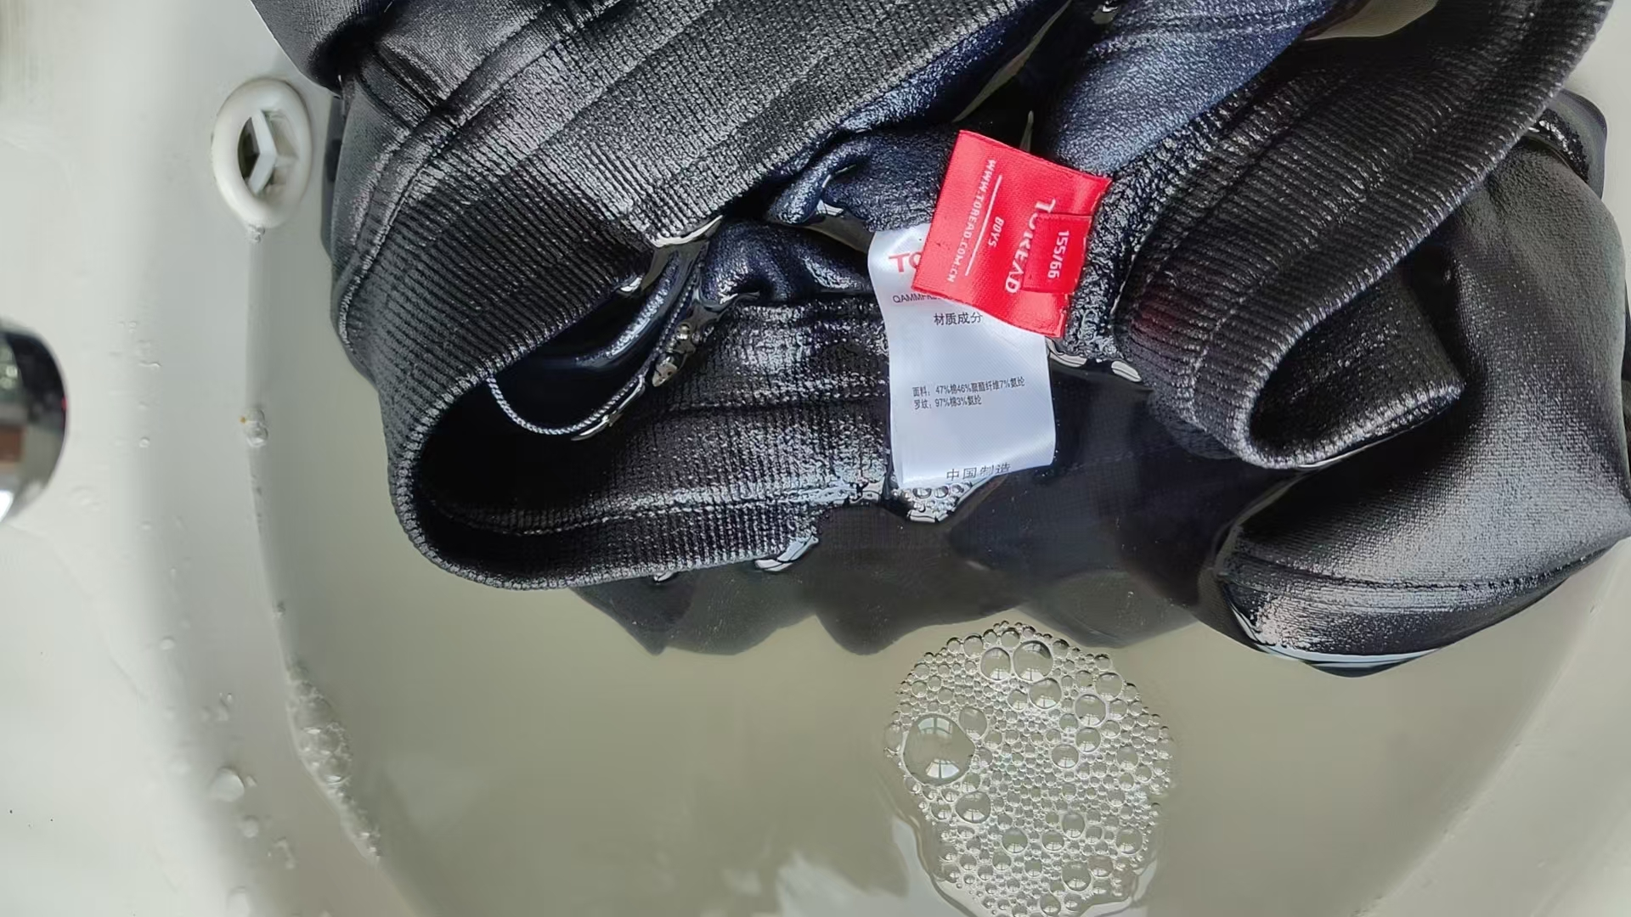 | 1H | 合格

